Macros
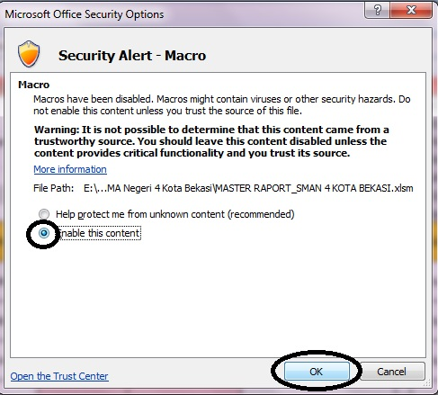
klik Options
JANGAN MERUBAH NAMA SHEET (Macros)!!
MOHON MAAF, UNTUK MENJAGA RUMUS DAN FORMAT
AGAR TETAP BERFUNGSI DENGAN BAIK BAPAK/IBU HARUS MENGAKTIFKAN MACRO

APLIKASI TIDAK AKAN BERJALAN APABILA ANDA BELUM MENGAKTIFKAN MACROS.

